Sheet1
1 |  |  |  |  |  |  |  | פתרון - יסודות המימון א - המרכז האקדמי למשפט ועסקים ברמת גן
 |  |  |  |  |  |  |  | סמסטר 2025ג, מועד א, 27.10.2025

 |  |  |  |  |  |  |  | שאלה | תשובה | ב (אם יש) | ג (אם יש) | ד (אם יש) | ה (אם יש) | ו (אם יש)
 |  |  |  |  |  |  |  | 1 | 430,510
 |  |  |  |  |  |  |  | 2 | 53,920
 |  |  |  |  |  |  |  | 3 | 1.17% | 11,649 | 11,122
 |  |  |  |  |  |  |  | 4 | עם ריבית | 13.019%
 |  |  |  | 2 Years | 7 Years | 3 Years | CMPD | 5 | 3,500 | 3,673 | 3,855 | 3,824 | עדיף א
 |  |  |  | End | End | End | Set | 6 | 1,010
 |  |  |  | 8 | 8 | 2.4113689084 | I% | 7 | 10.38% | 9.38% | 10.43% | 4.07% | 2.92% | עדיף ה
 |  |  |  | 2 | 7 | 12 | n | 8 | IRR | 39% | 35% | 33% | הכל כדאי | עדיף א
 |  |  |  | -369092.59 | -137266.43 | 0 | PV |  | NPV | 10,359 | 17,548 | 24,737 | הכל כדאי | עדיף ג
 |  |  |  | 0 | -15000.00 | -10000.00 | PMT |  |  |  |  |  |  | סתירה בשל גודל השקעה שונה
 |  |  |  | 430509.60 | 369092.59 | 137266.43 | FV |  |  |  |  |  |  | עדיף לבצע את א - 3 פעמים
 |  |  |  |  |  |  |  | 9 | 111,425 | כדאי
2
 |  |  |  |  |  |  |  | הערה:
 |  |  |  |  |  |  |  | ניתן פקטור בשל רמת קושי גבוהה של סעיפים ספציפיים קטנים שהפחיתו ניקוד בקטנה (כגון שאלות 8ה, וכן 5ה).
 |  |  |  |  |  |  |  | כל השאלות תקינות על בסיס הפתרון לעיל, הפקטור הוא ״התחשבותי״.
 |  |  |  |  |  |  |  | לכן ערר הקשור לסעיפים מורכבים יידחה אוטומטית, כי הפקטור מתייחס לכל התחשבות / תוספת ניקוד בגינן.
 |  |  |  |  |  |  |  | ניתן לערער רק על טעות של הבודק בבדיקה - ולא על טעות שלכם בפרשנות לסעיפים מורכבים.

 |  |  |  | Years 1,2 | Year 3 | Years 4,5 | CMPD
 |  |  |  | End | End | End | Set
 |  |  |  | 3.4408043279 | 6 | 2.9563014099 | I%
 |  |  |  | 4 | 2 | 8 | n
 |  |  |  | -53919.71 | -44887.77 | -42195.90 | PV
 |  |  |  | 4000.00 | 4000.00 | 6000.00 | PMT
 |  |  |  | 44887.77 | 42195.90 | 0.00 | FV

3

 |  |  |  |  | א | 1.17%
 |  |  |  |  | ב | 11649.14
 |  |  |  |  | ג | 11122.22

4
4

 |  |  |  |  | א | עם ריבית
 |  |  |  |  | ב | 13.019%
5

 |  |  | 1 | 2 | 3 | 4
 |  | א | 3500 | 3673 | 3855 | 3824
 |  | ב | עדיף א

6


 |  |  |  | Years 43-67 | Years 68-120 | CMPD
 |  |  |  | End | End | Set
 |  |  |  | 300 | 636 | n
 |  |  |  | 0.79741404289 | 0.79741404289 | I%
 |  |  |  | 0 | -1246187.5781 | PV
 |  |  |  | -1010.4292702 | 10000 | PMT
 |  |  |  | 1246187.5781 | 25000 | FV

7
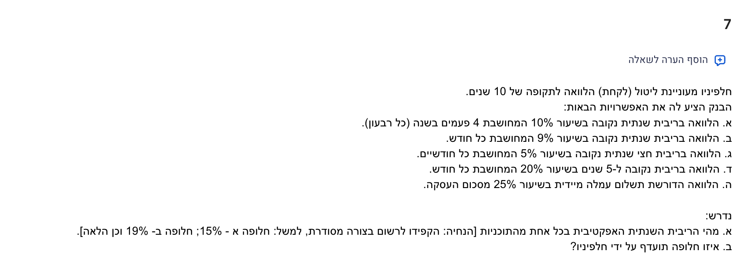

 |  |  |  | א | 10.38%
 |  |  |  | ב | 9.38%
 |  |  |  | ג | 10.43%
 |  |  |  | ד | 4.07%
 |  |  |  | ה | 2.92% | עדיפה ובפער

8
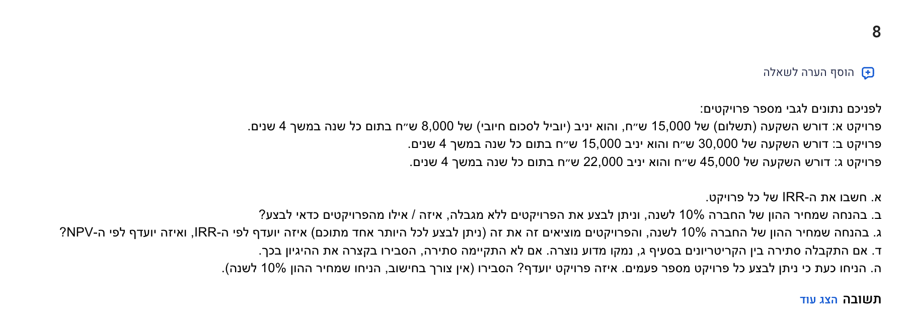

 | א | ב | ג
0 | -15000 | -30000 | -45000
1 | 8000 | 15000 | 22000
2 | 8000 | 15000 | 22000
3 | 8000 | 15000 | 22000
4 | 8000 | 15000 | 22000

IRR | 39% | 35% | 33% | הכל כדאי | עדיף א
NPV | 10358.92 | 17547.98 | 24737.04 | הכל כדאי | עדיף ג
 |  |  |  |  | סתירה בשל גודל השקעה שונה
 |  |  |  |  | עדיף לבצע את א - 3 פעמים

9

הנתונים באלפי ש״ח לשם נוחות:

 |  | 0 | 1 | 2 | 3 | 4 | 5
השקעה |  | -900
מגן המס על הפחת |  |  | 25 | 25 | 25 | 25 | 25
מכירה השקעה כולל השפעת מס |  |  |  |  |  |  | 240
רווח נטו |  |  | 202.5 | 202.5 | 202.5 | 202.5 | 202.5
תזרים נטו |  | -900 | 227.5 | 227.5 | 227.5 | 227.5 | 467.5

 |  |  | 10 | I% =

 |  | X
 |  | -900 | 1
 |  | 227.5 | 2
 |  | 227.5 | 3
 |  | 227.5 | 4
 |  | 227.5 | 5
 |  | 467.5 | 6

 |  |  | 111.42510757 | NPV =

